Sheet1
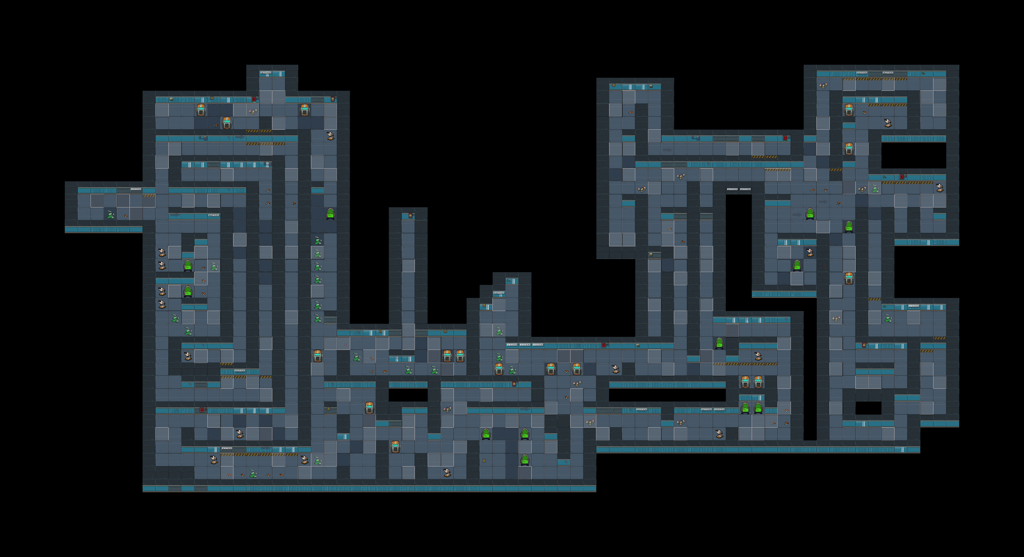

有隐约的说话声
点击破碎

可以听到由远到近的脚步声
9

编码12材料

这一排的瓶子，点击都会破碎

点击破碎
此处听到大口的喘气声

编码5解码器

玩家脚步的回声

可以听到有人叫“快走”的惨叫声

谜题、解码器
环境
角色语言
飞船材料

